フェーズ1-1
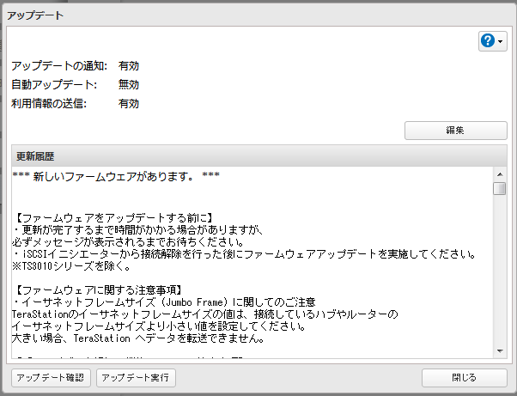
ファームウェアアップデート
 | (1) NAS1号機にログインする
 |  | ブラウザで192.168.0.14に接続する
 |  | ・ユーザ名：admin
 |  | ・PASS：いつもの（なし版）
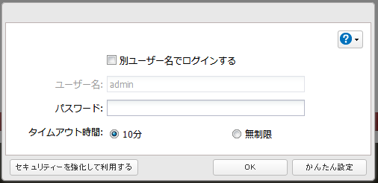

 | (2) 管理の項目を選択する
 |  | アップデートの項目を選択する
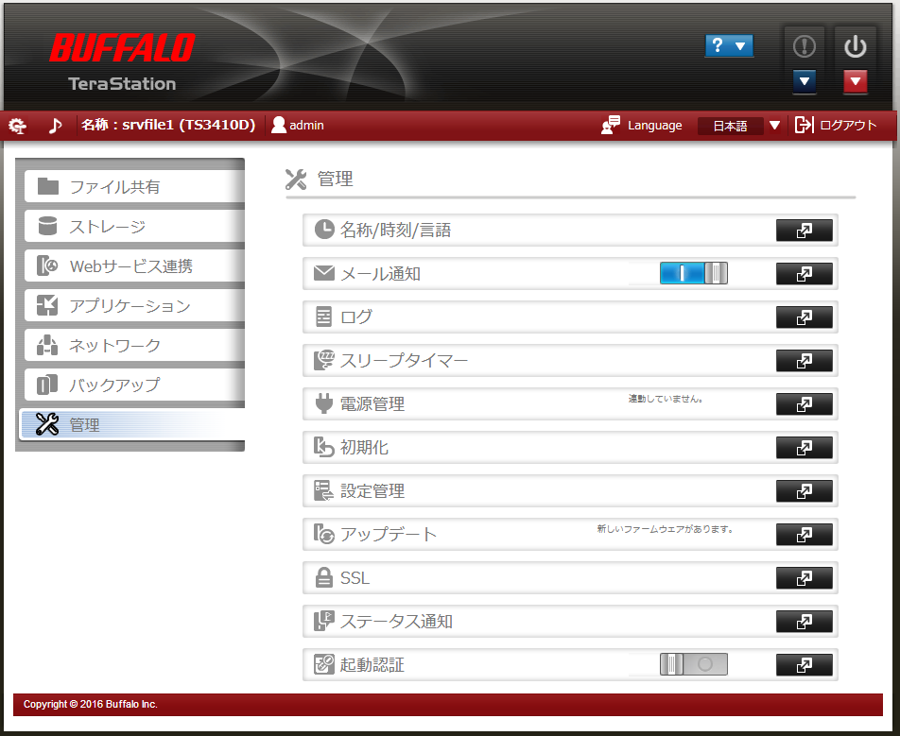

 | (3) アップデート
 |  | アップデート実行する

フェーズ1-2
各種設定
 | ■ファイル共有
 |  | ★共有フォルダー（11フォルダー）
 |  |  | 使わないフォルダの整理を行う？
 |  | ★ユーザー（ローカルユーザー 2ユーザー）
 |  |  | AD連携時に追加される
 |  | ★グループ（ローカルグループ 3グループ）
 |  |  | AD連携時に追加される
 |  | ●SMB（有効）
 |  |  | 変更点なし
 |  | ★AFP（有効）
 |  |  | 無効化設定にする
 |  | ●FTP（無効）
 |  |  | 変更点なし
 |  | ●SFTP（無効）
 |  |  | 変更点なし
 |  | ●Webアクセス（無効）
 |  |  | 変更点なし
 |  | ★NFS（有効）
 |  |  | 無効化設定にする
 |  | ★rsync（有効）
 |  |  | 有効にする
 | ■ストレージ
 |  | 変更点なし
 | ■Webサービス連携
 |  | 変更点なし
 | ■アプリケーション
 |  | 変更点なし
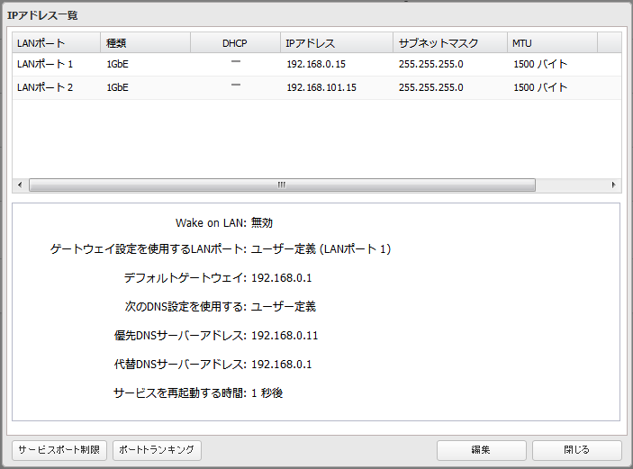
 | ■ネットワーク
 |  | ★IPアドレス
 |  |  | 1号機
 |  |  |  | LAN1：192.168.0.14
 |  |  |  | LAN2：192.168.101.14
 |  |  |  | デフォルトゲートウェイ：192.168.0.1
 |  |  |  | 優先DNS：192.168.0.11
 |  |  |  | 代替DNS：未設定（AD2号機完成次第設定）
 |  |  | 2号機
 |  |  |  | LAN1：192.168.0.15
 |  |  |  | LAN2：192.168.101.15
 |  |  |  | デフォルトゲートウェイ：192.168.0.1
 |  |  |  | 優先DNS：192.168.0.11
 |  |  |  | 代替DNS：未設定（AD2号機完成次第設定）

 |  | ●プロキシサーバー
 |  |  | 変更点なし
 |  | ★ワークグループ/ドメイン
 |  |  | ネットワークの参加方法
 |  |  |  | Active Directoryドメイン
 |  |  | Active Directoryドメイン設定
 |  |  |  | ドメインコントローラー検索：192.168.0.10
 |  |  |  | ドメイン名(NetBIOS名)*：
 |  |  |  | ドメイン名(DNS名)*：
 |  |  |  | ドメインコントローラー名(コンピューター名)*：
 |  |  |  | 管理者ユーザー名*：
 |  |  |  | 管理者パスワード*：
 |  |  |  | WINSサーバーアドレス：
 |  |  |  | [レ]ドメインコントローラーをNTPサーバーとして設定する
 |  | ●ポートトランキング
 |  |  | 変更なし
 |  | ●サービスポート制限
 |  |  | 変更なし
 |  | ★SNMP
 |  |  | 有効化する
 |  |  | バージョン：SNMPv2
 |  |  | SNMPコミュニティー名：TeraStation
 |  |  | トラップ通知：無効
 |  |  | トラップ通知コミュニティー名：ー
 |  |  | トラップ通知先IPアドレス：ー
 |  | ●Pingテスト | active Directoryドメイン設定
 |  |  | 省略

 | ■バックアップ
 |  | ★バックアップ
 |  |  | バックアップ方式：差分バックアップ
 |  |  | スケジュール：毎週土曜日1時
 |  | ★レプリケーション（停止）
 |  |  | レプリケーションはCPU負荷とネットワーク負荷が大きかったため中止
 |  | ●Time Machine（無効）
 |  |  | 変更なし

 | ■管理
 |  | ★名称/時刻/言語
 |  |  | 名称
 |  |  |  | 1号機：TS3410D260⇒srvfile
 |  |  |  | 2号機：TS3410D11C⇒srvfile3
 |  | ★メール通知（有効）
 |  |  | SMTPサーバーアドレス：
 |  |  |  | 192.168.0.12
 |  |  | SMTPポート番号：
 |  |  |  | 25
 |  |  | ユーザー認証方式：
 |  |  |  | 無効にする
 |  |  | 差出人アドレス：
 |  |  |  | ー
 |  |  | POP3サーバーアドレス：
 |  |  |  | ー
 |  |  | POP3ポート番号
 |  |  |  | ー
 |  |  | SSL/TLS：
 |  |  |  | ー
 |  |  | ユーザー名：
 |  |  |  | ー
 |  |  | パスワード：
 |  |  |  | ー
 |  |  | 通知メール件名：
 |  |  |  | srvfile3 Status
 |  |  | 送信先メールアドレス：
 |  |  |  | sysop@fate-i.lo
 |  |  | 定期報告送信時刻：
 |  |  |  | 0時

 |  | ★ログ
 |  |  | ログ情報転送
 |  |  |  | 有効にする
 |  |  | syslogサーバーのIPアドレス
 |  |  |  | 192.168.0.12
 |  |  | ログの種類
 |  |  |  | システムログ にのみチェックを入れる
 |  |  | ログへのリンクを共有に作成する
 |  |  |  | 無効にする
 |  |  | ファイル操作ログのアーカイブ規則
 |  |  |  | 管理単位：週
 |  |  |  | 世代管理数：53
 |  | ●スリープタイマー
 |  |  | 変更なし
 |  | ●電源管理（連動していません）
 |  |  | 変更なし
 |  | ●初期化
 |  |  | 変更なし
 |  | ●設定管理
 |  |  | 変更なし
 |  | ★アップデート
 |  |  | アップデート通知：無効
 |  |  |  | ※通知を有効にしていると利用環境情報を送信されてしまう
 |  |  | 自動アップデート：無効
 |  | ●SSL
 |  |  | 変更なし
 |  | ●ステータス通知
 |  |  | 変更なし
 |  | ●起動認証
 |  |  | 変更なし

